Hoja1
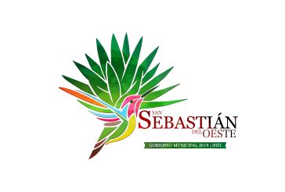
Municipio de San Sebastian del Oeste, Jalisco
Formato del ejercicio y destino de gasto federalizado y reintegros
Al Ejercicio 2020 Trimestre 3
Programa o Fondo | Destino de los Recursos | Ejercicio |  | Reintegro
 |  | DEVENGADO | PAGADO
FONDO DE INFRAESTRUCTURA SOCIAL MUNICIPAL | VARIAS OBRAS DE INFRAESTRUCTURA | $7,291,193.51 | $7,291,193.51 | $-
FONDO DE FORTALECIMIENTO | SEGURIDAD PUBLICA Y ALUMBRADO PUBLICO | $2,695,510.04 | $2,695,510.04 | $-

